상품제안서
클린라인 304 이중진공 우드텀블러 400ml | 상품코드: F18281

 |  |  |  |  |  |  | 02-412-0044 | www.easy1.co.kr
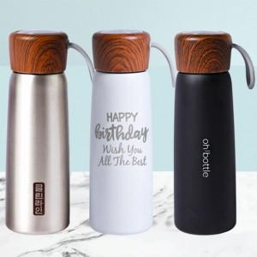

【상세/제작정보】

【인쇄/포장옵션】 | 실크, 레이저 / 포장지포장

【공급단가】 | 수량 | 100~ | 300~ | 500~ | 1,000~ | 2,000~
*VAT별도 | 단가 | 8,230원 | 7,930원 | 7,620원 | 7,320원 | 7,130원

【상품 URL】 | https://dev.easy1.co.kr:443/src/goods_detail.php?gdno=18281

